G1
CHILE. 1960-2012
PIB A COSTO DE FACTORES POR SECTOR DE ACTIVIDAD
Millones de pesos a precios de 2010

 | Industria | Serv. personales | Adm. Pública | Silvo Agropec. | EGA | Construc. | Comercio | Minería | Serv. Financieros | Transp. Y Comunic.
60-70 | 21% | 19% | 12% | 3% | 3% | 12% | 9% | 15% | 2% | 3%
70-80 | 20% | 20% | 12% | 3% | 4% | 9% | 9% | 15% | 5% | 3%
80-90 | 17% | 17% | 10% | 3% | 5% | 8% | 9% | 19% | 8% | 4%
90-00 | 15% | 13% | 6% | 3% | 5% | 9% | 10% | 20% | 12% | 6%
00-10 | 13% | 12% | 5% | 3% | 4% | 8% | 11% | 19% | 18% | 8%

Gráfica 1. Chile. 1960-2010, composición del Producto Interno Bruto (PIB) según sectores económicos (%)

Fuentes: Elaboración propia con base en datos históricos del Banco Central de Chile.

G2
 | 1 | 2 | 3 | 4 | 5 | 6 | 7 | 8
 | 1. Minería | 2. Serv. Financieros y a Empresas | 3. Ind. No Agraria | 4. Comercio | 5. Serv. Sociales y Personales | 6. Construcción | 7. Agro Industrial | 8. Silvo Agropecuario
1 | 0.267 | 0.298 | 0.059 | 0.107 | 0.136 | 0.078 | 0.048 | 0.029 | 0.003
2 | 0.441 | 0.437 | 0.114 | 0.153 | 0.170 | 0.141 | 0.084 | 0.051 | 0.006
3 | 0.508 | 0.543 | 0.167 | 0.193 | 0.198 | 0.175 | 0.115 | 0.067 | 0.009
4 | 0.561 | 0.575 | 0.213 | 0.228 | 0.224 | 0.207 | 0.145 | 0.083 | 0.012
5 | 0.607 | 0.598 | 0.256 | 0.259 | 0.247 | 0.238 | 0.170 | 0.098 | 0.015
6 | 0.647 | 0.615 | 0.291 | 0.289 | 0.270 | 0.267 | 0.189 | 0.111 | 0.017
7 | 0.673 | 0.631 | 0.317 | 0.316 | 0.293 | 0.291 | 0.208 | 0.124 | 0.020
8 | 0.698 | 0.646 | 0.342 | 0.339 | 0.316 | 0.315 | 0.227 | 0.137 | 0.023
9 | 0.719 | 0.661 | 0.367 | 0.360 | 0.338 | 0.337 | 0.245 | 0.150 | 0.026
10 | 0.739 | 0.674 | 0.389 | 0.380 | 0.356 | 0.358 | 0.263 | 0.162 | 0.029
11 | 0.756 | 0.686 | 0.411 | 0.399 | 0.374 | 0.376 | 0.281 | 0.173 | 0.032
12 | 0.772 | 0.698 | 0.430 | 0.415 | 0.391 | 0.392 | 0.297 | 0.184 | 0.035
13 | 0.786 | 0.710 | 0.448 | 0.431 | 0.408 | 0.408 | 0.314 | 0.195 | 0.038
14 | 0.800 | 0.722 | 0.466 | 0.445 | 0.423 | 0.423 | 0.328 | 0.204 | 0.041
15 | 0.813 | 0.732 | 0.483 | 0.458 | 0.438 | 0.437 | 0.342 | 0.214 | 0.044
16 | 0.826 | 0.742 | 0.499 | 0.471 | 0.452 | 0.451 | 0.355 | 0.223 | 0.047
17 | 0.839 | 0.752 | 0.515 | 0.484 | 0.466 | 0.463 | 0.368 | 0.232 | 0.050
18 | 0.850 | 0.762 | 0.531 | 0.496 | 0.479 | 0.475 | 0.381 | 0.240 | 0.052
19 | 0.859 | 0.771 | 0.545 | 0.508 | 0.492 | 0.487 | 0.394 | 0.249 | 0.055
20 | 0.868 | 0.780 | 0.560 | 0.520 | 0.492 | 0.499 | 0.407 | 0.258 | 0.058
21 | 0.877 | 0.789 | 0.573 | 0.532 | 0.505 | 0.510 | 0.419 | 0.266 | 0.061
22 | 0.885 | 0.797 | 0.587 | 0.543 | 0.518 | 0.520 | 0.431 | 0.275 | 0.064
23 | 0.892 | 0.805 | 0.600 | 0.554 | 0.530 | 0.530 | 0.442 | 0.283 | 0.067
24 | 0.899 | 0.812 | 0.613 | 0.565 | 0.543 | 0.539 | 0.453 | 0.291 | 0.070
25 | 0.904 | 0.818 | 0.626 | 0.576 | 0.554 | 0.549 | 0.463 | 0.299 | 0.073
26 | 0.910 | 0.824 | 0.638 | 0.586 | 0.564 | 0.557 | 0.474 | 0.307 | 0.076
27 | 0.915 | 0.830 | 0.649 | 0.596 | 0.573 | 0.566 | 0.484 | 0.315 | 0.079
28 | 0.920 | 0.836 | 0.661 | 0.607 | 0.583 | 0.566 | 0.494 | 0.322 | 0.082
29 | 0.925 | 0.841 | 0.672 | 0.616 | 0.592 | 0.574 | 0.504 | 0.330 | 0.085
30 | 0.929 | 0.847 | 0.682 | 0.626 | 0.600 | 0.583 | 0.513 | 0.337 | 0.087
31 | 0.933 | 0.852 | 0.692 | 0.635 | 0.609 | 0.591 | 0.522 | 0.344 | 0.090
32 | 0.937 | 0.858 | 0.702 | 0.644 | 0.617 | 0.599 | 0.531 | 0.351 | 0.093
33 | 0.940 | 0.863 | 0.711 | 0.653 | 0.625 | 0.607 | 0.539 | 0.358 | 0.096
34 | 0.944 | 0.867 | 0.719 | 0.662 | 0.633 | 0.614 | 0.547 | 0.365 | 0.099
35 | 0.947 | 0.872 | 0.728 | 0.671 | 0.640 | 0.622 | 0.555 | 0.371 | 0.102
36 | 0.951 | 0.876 | 0.736 | 0.680 | 0.647 | 0.629 | 0.563 | 0.378 | 0.105
37 | 0.954 | 0.880 | 0.743 | 0.688 | 0.654 | 0.635 | 0.570 | 0.385 | 0.108
38 | 0.957 | 0.884 | 0.751 | 0.696 | 0.660 | 0.642 | 0.578 | 0.391 | 0.111
39 | 0.960 | 0.888 | 0.759 | 0.704 | 0.667 | 0.649 | 0.586 | 0.398 | 0.114
40 | 0.962 | 0.892 | 0.766 | 0.712 | 0.673 | 0.656 | 0.593 | 0.404 | 0.117
41 | 0.964 | 0.895 | 0.773 | 0.720 | 0.679 | 0.662 | 0.600 | 0.410 | 0.120
42 | 0.965 | 0.899 | 0.779 | 0.728 | 0.685 | 0.669 | 0.607 | 0.416 | 0.122
43 | 0.967 | 0.903 | 0.786 | 0.735 | 0.690 | 0.675 | 0.614 | 0.422 | 0.125
44 | 0.968 | 0.906 | 0.792 | 0.743 | 0.696 | 0.681 | 0.621 | 0.428 | 0.128
45 | 0.969 | 0.909 | 0.798 | 0.750 | 0.701 | 0.688 | 0.628 | 0.434 | 0.131
46 | 0.971 | 0.913 | 0.803 | 0.757 | 0.706 | 0.694 | 0.634 | 0.440 | 0.134
47 | 0.972 | 0.916 | 0.809 | 0.764 | 0.711 | 0.700 | 0.640 | 0.446 | 0.137
48 | 0.973 | 0.919 | 0.815 | 0.771 | 0.716 | 0.706 | 0.646 | 0.452 | 0.140
49 | 0.974 | 0.922 | 0.820 | 0.778 | 0.721 | 0.711 | 0.652 | 0.458 | 0.143
50 | 0.975 | 0.925 | 0.826 | 0.785 | 0.726 | 0.717 | 0.657 | 0.463 | 0.146
51 | 0.976 | 0.928 | 0.832 | 0.792 | 0.731 | 0.723 | 0.663 | 0.469 | 0.149
52 | 0.977 | 0.930 | 0.837 | 0.798 | 0.736 | 0.728 | 0.668 | 0.474 | 0.152
53 | 0.977 | 0.933 | 0.842 | 0.804 | 0.740 | 0.733 | 0.674 | 0.480 | 0.155
54 | 0.978 | 0.935 | 0.847 | 0.810 | 0.745 | 0.738 | 0.679 | 0.485 | 0.157
55 | 0.979 | 0.937 | 0.851 | 0.816 | 0.750 | 0.743 | 0.684 | 0.490 | 0.160
56 | 0.980 | 0.939 | 0.856 | 0.822 | 0.754 | 0.748 | 0.689 | 0.495 | 0.163
57 | 0.981 | 0.941 | 0.860 | 0.827 | 0.758 | 0.752 | 0.694 | 0.501 | 0.166
58 | 0.982 | 0.943 | 0.864 | 0.833 | 0.762 | 0.757 | 0.699 | 0.506 | 0.169
59 | 0.983 | 0.944 | 0.868 | 0.838 | 0.766 | 0.761 | 0.704 | 0.511 | 0.172
60 | 0.983 | 0.946 | 0.871 | 0.843 | 0.770 | 0.765 | 0.708 | 0.516 | 0.175
61 | 0.984 | 0.948 | 0.875 | 0.847 | 0.774 | 0.770 | 0.713 | 0.521 | 0.178
62 | 0.985 | 0.949 | 0.878 | 0.852 | 0.778 | 0.774 | 0.718 | 0.526 | 0.181
63 | 0.985 | 0.951 | 0.881 | 0.856 | 0.781 | 0.778 | 0.722 | 0.530 | 0.184
64 | 0.986 | 0.952 | 0.885 | 0.860 | 0.785 | 0.782 | 0.727 | 0.535 | 0.187
65 | 0.987 | 0.953 | 0.888 | 0.864 | 0.789 | 0.786 | 0.731 | 0.540 | 0.190
66 | 0.987 | 0.954 | 0.891 | 0.868 | 0.792 | 0.790 | 0.736 | 0.545 | 0.192
67 | 0.988 | 0.956 | 0.894 | 0.871 | 0.796 | 0.794 | 0.740 | 0.550 | 0.195
68 | 0.988 | 0.957 | 0.897 | 0.874 | 0.800 | 0.798 | 0.745 | 0.554 | 0.198
69 | 0.989 | 0.958 | 0.899 | 0.876 | 0.803 | 0.802 | 0.749 | 0.559 | 0.201
70 | 0.989 | 0.959 | 0.902 | 0.879 | 0.807 | 0.806 | 0.753 | 0.564 | 0.204
71 | 0.990 | 0.960 | 0.904 | 0.881 | 0.810 | 0.810 | 0.757 | 0.568 | 0.207
72 | 0.990 | 0.961 | 0.907 | 0.884 | 0.813 | 0.814 | 0.761 | 0.573 | 0.210
73 | 0.991 | 0.961 | 0.909 | 0.886 | 0.816 | 0.817 | 0.765 | 0.577 | 0.213
74 | 0.991 | 0.962 | 0.911 | 0.886 | 0.819 | 0.821 | 0.768 | 0.582 | 0.216
75 | 0.992 | 0.963 | 0.913 | 0.888 | 0.822 | 0.824 | 0.772 | 0.586 | 0.219
76 | 0.992 | 0.964 | 0.915 | 0.890 | 0.825 | 0.827 | 0.775 | 0.590 | 0.222
77 | 0.992 | 0.965 | 0.917 | 0.892 | 0.828 | 0.831 | 0.779 | 0.595 | 0.224
78 | 0.993 | 0.965 | 0.919 | 0.893 | 0.831 | 0.834 | 0.782 | 0.599 | 0.227
79 | 0.993 | 0.966 | 0.921 | 0.895 | 0.834 | 0.837 | 0.786 | 0.603 | 0.230
80 | 0.993 | 0.967 | 0.923 | 0.897 | 0.837 | 0.840 | 0.789 | 0.608 | 0.233
81 | 0.994 | 0.968 | 0.925 | 0.898 | 0.840 | 0.843 | 0.792 | 0.612 | 0.236
82 | 0.994 | 0.968 | 0.926 | 0.900 | 0.842 | 0.846 | 0.795 | 0.616 | 0.239
83 | 0.994 | 0.969 | 0.928 | 0.901 | 0.845 | 0.849 | 0.798 | 0.620 | 0.242
84 | 0.994 | 0.970 | 0.930 | 0.903 | 0.847 | 0.851 | 0.801 | 0.624 | 0.245
85 | 0.995 | 0.970 | 0.932 | 0.904 | 0.850 | 0.854 | 0.804 | 0.629 | 0.248
86 | 0.995 | 0.971 | 0.933 | 0.906 | 0.852 | 0.856 | 0.807 | 0.633 | 0.251
87 | 0.995 | 0.972 | 0.935 | 0.907 | 0.854 | 0.858 | 0.810 | 0.637 | 0.254
88 | 0.995 | 0.972 | 0.936 | 0.908 | 0.857 | 0.860 | 0.813 | 0.641 | 0.257
89 | 0.996 | 0.973 | 0.938 | 0.910 | 0.859 | 0.862 | 0.815 | 0.645 | 0.259
90 | 0.996 | 0.973 | 0.939 | 0.911 | 0.861 | 0.864 | 0.818 | 0.649 | 0.262
91 | 0.996 | 0.974 | 0.941 | 0.912 | 0.863 | 0.866 | 0.821 | 0.653 | 0.265
92 | 0.996 | 0.974 | 0.942 | 0.913 | 0.865 | 0.868 | 0.824 | 0.656 | 0.268
93 | 0.996 | 0.974 | 0.944 | 0.915 | 0.867 | 0.870 | 0.826 | 0.660 | 0.271
94 | 0.997 | 0.975 | 0.945 | 0.916 | 0.869 | 0.872 | 0.829 | 0.664 | 0.274
95 | 0.997 | 0.975 | 0.947 | 0.917 | 0.871 | 0.874 | 0.831 | 0.668 | 0.277
96 | 0.997 | 0.976 | 0.948 | 0.918 | 0.871 | 0.876 | 0.834 | 0.671 | 0.280
97 | 0.997 | 0.976 | 0.949 | 0.919 | 0.873 | 0.878 | 0.836 | 0.675 | 0.283
98 | 0.997 | 0.977 | 0.950 | 0.921 | 0.875 | 0.879 | 0.839 | 0.678 | 0.286
99 | 0.997 | 0.977 | 0.951 | 0.922 | 0.876 | 0.881 | 0.841 | 0.682 | 0.289
100 | 0.998 | 0.978 | 0.952 | 0.923 | 0.878 | 0.883 | 0.844 | 0.685 | 0.292
101 | 0.998 | 0.978 | 0.953 | 0.924 | 0.880 | 0.885 | 0.846 | 0.689 | 0.294
102 | 0.998 | 0.979 | 0.954 | 0.925 | 0.882 | 0.887 | 0.848 | 0.692 | 0.297
103 | 0.998 | 0.979 | 0.955 | 0.926 | 0.883 | 0.888 | 0.851 | 0.696 | 0.300
104 | 0.998 | 0.980 | 0.956 | 0.927 | 0.885 | 0.890 | 0.853 | 0.699 | 0.303
105 | 0.998 | 0.980 | 0.957 | 0.927 | 0.887 | 0.892 | 0.855 | 0.702 | 0.306
106 | 0.998 | 0.980 | 0.958 | 0.928 | 0.888 | 0.893 | 0.858 | 0.706 | 0.309
107 | 0.998 | 0.981 | 0.959 | 0.929 | 0.890 | 0.895 | 0.860 | 0.709 | 0.312
108 | 0.998 | 0.981 | 0.960 | 0.931 | 0.892 | 0.897 | 0.862 | 0.709 | 0.315
109 | 0.998 | 0.981 | 0.961 | 0.932 | 0.893 | 0.898 | 0.864 | 0.712 | 0.318
110 | 0.999 | 0.982 | 0.962 | 0.933 | 0.895 | 0.900 | 0.866 | 0.716 | 0.321
111 | 0.999 | 0.982 | 0.963 | 0.934 | 0.896 | 0.901 | 0.868 | 0.719 | 0.324
112 | 0.999 | 0.982 | 0.964 | 0.935 | 0.898 | 0.903 | 0.870 | 0.722 | 0.327
113 | 0.999 | 0.982 | 0.965 | 0.936 | 0.899 | 0.904 | 0.872 | 0.725 | 0.329
114 | 0.999 | 0.983 | 0.966 | 0.937 | 0.900 | 0.905 | 0.874 | 0.728 | 0.332
115 | 0.999 | 0.983 | 0.966 | 0.938 | 0.902 | 0.907 | 0.876 | 0.731 | 0.335
116 | 0.999 | 0.983 | 0.967 | 0.939 | 0.903 | 0.908 | 0.878 | 0.734 | 0.338
117 | 0.999 | 0.984 | 0.968 | 0.940 | 0.904 | 0.909 | 0.880 | 0.737 | 0.341
118 | 0.999 | 0.984 | 0.969 | 0.941 | 0.906 | 0.911 | 0.882 | 0.740 | 0.344
119 | 0.999 | 0.984 | 0.969 | 0.941 | 0.907 | 0.912 | 0.884 | 0.743 | 0.347
120 | 0.999 | 0.985 | 0.970 | 0.942 | 0.908 | 0.913 | 0.886 | 0.746 | 0.350
121 | 0.999 | 0.985 | 0.971 | 0.943 | 0.909 | 0.915 | 0.888 | 0.749 | 0.353
122 | 0.999 | 0.985 | 0.971 | 0.944 | 0.910 | 0.916 | 0.890 | 0.752 | 0.356
123 | 0.999 | 0.985 | 0.972 | 0.945 | 0.911 | 0.917 | 0.891 | 0.755 | 0.359
124 | 1.000 | 0.986 | 0.973 | 0.946 | 0.912 | 0.918 | 0.893 | 0.758 | 0.362
125 | 1.000 | 0.986 | 0.973 | 0.946 | 0.914 | 0.919 | 0.895 | 0.761 | 0.364
126 | 1.000 | 0.986 | 0.974 | 0.947 | 0.915 | 0.921 | 0.897 | 0.764 | 0.367
127 | 1.000 | 0.987 | 0.975 | 0.948 | 0.916 | 0.922 | 0.898 | 0.767 | 0.370
128 | 1.000 | 0.987 | 0.975 | 0.949 | 0.917 | 0.923 | 0.900 | 0.769 | 0.373
129 | 1.000 | 0.987 | 0.976 | 0.949 | 0.918 | 0.924 | 0.902 | 0.772 | 0.376
130 | 1.000 | 0.987 | 0.977 | 0.950 | 0.919 | 0.925 | 0.903 | 0.775 | 0.379
131 | 1.000 | 0.988 | 0.977 | 0.951 | 0.920 | 0.927 | 0.905 | 0.778 | 0.382
132 | 1.000 | 0.988 | 0.978 | 0.951 | 0.921 | 0.927 | 0.906 | 0.780 | 0.385
133 | 1.000 | 0.988 | 0.978 | 0.952 | 0.922 | 0.928 | 0.908 | 0.783 | 0.388
134 | 1.000 | 0.988 | 0.979 | 0.953 | 0.923 | 0.929 | 0.910 | 0.786 | 0.391
135 | 1.000 | 0.989 | 0.979 | 0.953 | 0.924 | 0.930 | 0.911 | 0.788 | 0.394
136 | 1.000 | 0.989 | 0.980 | 0.954 | 0.925 | 0.931 | 0.913 | 0.791 | 0.397
137 | 1.000 | 0.989 | 0.980 | 0.955 | 0.926 | 0.932 | 0.914 | 0.794 | 0.399
138 | 1.000 | 0.989 | 0.980 | 0.955 | 0.927 | 0.933 | 0.916 | 0.796 | 0.402
139 | 1.000 | 0.990 | 0.980 | 0.956 | 0.927 | 0.934 | 0.917 | 0.799 | 0.405
140 | 1.000 | 0.990 | 0.981 | 0.957 | 0.928 | 0.935 | 0.918 | 0.801 | 0.408
141 | 1.000 | 0.990 | 0.981 | 0.957 | 0.929 | 0.936 | 0.920 | 0.804 | 0.411
142 | 1.000 | 0.990 | 0.982 | 0.958 | 0.930 | 0.937 | 0.921 | 0.806 | 0.414
143 | 1.000 | 0.990 | 0.982 | 0.959 | 0.931 | 0.938 | 0.923 | 0.809 | 0.417
144 | 1.000 | 0.991 | 0.982 | 0.959 | 0.932 | 0.938 | 0.924 | 0.811 | 0.420
145 | 1.000 | 0.991 | 0.983 | 0.960 | 0.933 | 0.939 | 0.925 | 0.814 | 0.423
146 | 1.000 | 0.991 | 0.983 | 0.960 | 0.934 | 0.940 | 0.926 | 0.814 | 0.426
147 | 1.000 | 0.991 | 0.983 | 0.961 | 0.935 | 0.941 | 0.928 | 0.816 | 0.429
148 | 1.000 | 0.992 | 0.984 | 0.962 | 0.936 | 0.942 | 0.929 | 0.819 | 0.431
149 | 1.000 | 0.992 | 0.984 | 0.962 | 0.936 | 0.943 | 0.930 | 0.821 | 0.434
150 | 1.000 | 0.992 | 0.984 | 0.963 | 0.937 | 0.943 | 0.931 | 0.823 | 0.437
151 | 1.000 | 0.992 | 0.985 | 0.963 | 0.938 | 0.944 | 0.933 | 0.826 | 0.440
152 | 1.000 | 0.992 | 0.985 | 0.964 | 0.939 | 0.945 | 0.934 | 0.828 | 0.443
153 | 1.000 | 0.992 | 0.985 | 0.964 | 0.940 | 0.946 | 0.935 | 0.831 | 0.446
154 | 1.000 | 0.993 | 0.986 | 0.965 | 0.940 | 0.946 | 0.936 | 0.833 | 0.449
155 | 1.000 | 0.993 | 0.986 | 0.965 | 0.941 | 0.947 | 0.937 | 0.835 | 0.452
156 | 1.000 | 0.993 | 0.986 | 0.966 | 0.942 | 0.948 | 0.938 | 0.838 | 0.455
157 | 1.000 | 0.993 | 0.986 | 0.966 | 0.943 | 0.948 | 0.939 | 0.840 | 0.458
158 | 1.000 | 0.993 | 0.987 | 0.967 | 0.943 | 0.949 | 0.940 | 0.842 | 0.461
159 | 1.000 | 0.993 | 0.987 | 0.967 | 0.944 | 0.950 | 0.941 | 0.844 | 0.464
160 | 1.000 | 0.994 | 0.987 | 0.968 | 0.945 | 0.950 | 0.943 | 0.847 | 0.466
161 | 1.000 | 0.994 | 0.987 | 0.968 | 0.945 | 0.951 | 0.944 | 0.849 | 0.469
162 | 1.000 | 0.994 | 0.988 | 0.969 | 0.946 | 0.951 | 0.945 | 0.851 | 0.472
163 | 1.000 | 0.994 | 0.988 | 0.969 | 0.947 | 0.952 | 0.946 | 0.853 | 0.475
164 | 1.000 | 0.994 | 0.988 | 0.970 | 0.948 | 0.953 | 0.947 | 0.855 | 0.478
165 | 1.000 | 0.994 | 0.988 | 0.970 | 0.948 | 0.953 | 0.947 | 0.857 | 0.481
166 | 1.000 | 0.994 | 0.988 | 0.971 | 0.949 | 0.954 | 0.948 | 0.859 | 0.484
167 | 1.000 | 0.995 | 0.988 | 0.971 | 0.950 | 0.955 | 0.949 | 0.861 | 0.487
168 | 1.000 | 0.995 | 0.989 | 0.972 | 0.950 | 0.955 | 0.950 | 0.863 | 0.490
169 | 1.000 | 0.995 | 0.989 | 0.972 | 0.951 | 0.956 | 0.951 | 0.865 | 0.493
170 | 1.000 | 0.995 | 0.989 | 0.972 | 0.952 | 0.956 | 0.952 | 0.867 | 0.496
171 | 1.000 | 0.995 | 0.989 | 0.973 | 0.952 | 0.957 | 0.953 | 0.869 | 0.499
172 | 1.000 | 0.995 | 0.989 | 0.973 | 0.952 | 0.958 | 0.953 | 0.871 | 0.501
173 | 1.000 | 0.995 | 0.990 | 0.974 | 0.953 | 0.958 | 0.954 | 0.873 | 0.504
174 | 1.000 | 0.995 | 0.990 | 0.974 | 0.953 | 0.959 | 0.955 | 0.875 | 0.507
175 | 1.000 | 0.995 | 0.990 | 0.974 | 0.953 | 0.959 | 0.956 | 0.877 | 0.510
176 | 1.000 | 0.996 | 0.990 | 0.975 | 0.954 | 0.960 | 0.957 | 0.879 | 0.513
177 | 1.000 | 0.996 | 0.990 | 0.975 | 0.954 | 0.960 | 0.957 | 0.880 | 0.516
178 | 1.000 | 0.996 | 0.991 | 0.975 | 0.955 | 0.961 | 0.958 | 0.882 | 0.519
179 | 1.000 | 0.996 | 0.991 | 0.976 | 0.955 | 0.961 | 0.959 | 0.884 | 0.522
180 | 1.000 | 0.996 | 0.991 | 0.976 | 0.956 | 0.962 | 0.959 | 0.886 | 0.525
181 | 1.000 | 0.996 | 0.991 | 0.977 | 0.957 | 0.963 | 0.960 | 0.888 | 0.528
182 | 1.000 | 0.996 | 0.991 | 0.977 | 0.957 | 0.963 | 0.960 | 0.890 | 0.531
183 | 1.000 | 0.996 | 0.991 | 0.977 | 0.958 | 0.964 | 0.961 | 0.892 | 0.534
184 | 1.000 | 0.996 | 0.992 | 0.978 | 0.959 | 0.964 | 0.962 | 0.893 | 0.536
185 | 1.000 | 0.996 | 0.992 | 0.978 | 0.959 | 0.965 | 0.962 | 0.895 | 0.539
186 | 1.000 | 0.996 | 0.992 | 0.978 | 0.960 | 0.965 | 0.963 | 0.897 | 0.542
187 | 1.000 | 0.997 | 0.992 | 0.978 | 0.960 | 0.966 | 0.964 | 0.899 | 0.545
188 | 1.000 | 0.997 | 0.992 | 0.979 | 0.961 | 0.966 | 0.964 | 0.900 | 0.548
189 | 1.000 | 0.997 | 0.992 | 0.979 | 0.961 | 0.966 | 0.965 | 0.902 | 0.551
190 | 1.000 | 0.997 | 0.993 | 0.979 | 0.962 | 0.967 | 0.966 | 0.904 | 0.554
191 | 1.000 | 0.997 | 0.993 | 0.980 | 0.963 | 0.967 | 0.966 | 0.905 | 0.557
192 | 1.000 | 0.997 | 0.993 | 0.980 | 0.963 | 0.968 | 0.967 | 0.907 | 0.560
193 | 1.000 | 0.997 | 0.993 | 0.980 | 0.964 | 0.968 | 0.968 | 0.909 | 0.563
194 | 1.000 | 0.997 | 0.993 | 0.981 | 0.964 | 0.969 | 0.968 | 0.910 | 0.566
195 | 1.000 | 0.997 | 0.993 | 0.981 | 0.965 | 0.969 | 0.969 | 0.912 | 0.569
196 | 1.000 | 0.997 | 0.993 | 0.981 | 0.965 | 0.970 | 0.969 | 0.913 | 0.571
197 | 1.000 | 0.997 | 0.993 | 0.981 | 0.966 | 0.970 | 0.970 | 0.915 | 0.574
198 | 1.000 | 0.997 | 0.994 | 0.982 | 0.966 | 0.971 | 0.970 | 0.917 | 0.577
199 | 1.000 | 0.997 | 0.994 | 0.982 | 0.967 | 0.971 | 0.971 | 0.918 | 0.580
200 | 1.000 | 0.997 | 0.994 | 0.982 | 0.967 | 0.972 | 0.972 | 0.920 | 0.583
201 | 1.000 | 0.997 | 0.994 | 0.983 | 0.968 | 0.972 | 0.972 | 0.921 | 0.586
202 | 1.000 | 0.998 | 0.994 | 0.983 | 0.968 | 0.972 | 0.973 | 0.923 | 0.589
203 | 1.000 | 0.998 | 0.994 | 0.983 | 0.969 | 0.973 | 0.973 | 0.924 | 0.592
204 | 1.000 | 0.998 | 0.994 | 0.983 | 0.969 | 0.973 | 0.974 | 0.925 | 0.595
205 | 1.000 | 0.998 | 0.995 | 0.984 | 0.969 | 0.974 | 0.974 | 0.927 | 0.598
206 | 1.000 | 0.998 | 0.995 | 0.984 | 0.970 | 0.974 | 0.975 | 0.928 | 0.601
207 | 1.000 | 0.998 | 0.995 | 0.984 | 0.970 | 0.975 | 0.975 | 0.929 | 0.603
208 | 1.000 | 0.998 | 0.995 | 0.984 | 0.971 | 0.975 | 0.976 | 0.929 | 0.606
209 | 1.000 | 0.998 | 0.995 | 0.985 | 0.971 | 0.975 | 0.976 | 0.931 | 0.609
210 | 1.000 | 0.998 | 0.995 | 0.985 | 0.972 | 0.976 | 0.977 | 0.932 | 0.612
211 | 1.000 | 0.998 | 0.995 | 0.985 | 0.972 | 0.976 | 0.977 | 0.933 | 0.615
212 | 1.000 | 0.998 | 0.995 | 0.985 | 0.972 | 0.977 | 0.977 | 0.935 | 0.618
213 | 1.000 | 0.998 | 0.995 | 0.986 | 0.973 | 0.977 | 0.978 | 0.936 | 0.621
214 | 1.000 | 0.998 | 0.995 | 0.986 | 0.973 | 0.977 | 0.978 | 0.937 | 0.624
215 | 1.000 | 0.998 | 0.996 | 0.986 | 0.974 | 0.978 | 0.979 | 0.938 | 0.627
216 | 1.000 | 0.998 | 0.996 | 0.986 | 0.974 | 0.978 | 0.979 | 0.940 | 0.630
217 | 1.000 | 0.998 | 0.996 | 0.987 | 0.975 | 0.979 | 0.980 | 0.941 | 0.633
218 | 1.000 | 0.998 | 0.996 | 0.987 | 0.975 | 0.979 | 0.980 | 0.942 | 0.636
219 | 1.000 | 0.998 | 0.996 | 0.987 | 0.975 | 0.979 | 0.980 | 0.943 | 0.638
220 | 1.000 | 0.998 | 0.996 | 0.987 | 0.976 | 0.980 | 0.981 | 0.945 | 0.641
221 | 1.000 | 0.998 | 0.996 | 0.987 | 0.976 | 0.980 | 0.981 | 0.946 | 0.644
222 | 1.000 | 0.999 | 0.996 | 0.988 | 0.976 | 0.980 | 0.982 | 0.947 | 0.647
223 | 1.000 | 0.999 | 0.996 | 0.988 | 0.977 | 0.980 | 0.982 | 0.948 | 0.650
224 | 1.000 | 0.999 | 0.996 | 0.988 | 0.977 | 0.981 | 0.982 | 0.950 | 0.653
225 | 1.000 | 0.999 | 0.997 | 0.988 | 0.978 | 0.981 | 0.983 | 0.951 | 0.656
226 | 1.000 | 0.999 | 0.997 | 0.989 | 0.978 | 0.981 | 0.983 | 0.952 | 0.659
227 | 1.000 | 0.999 | 0.997 | 0.989 | 0.978 | 0.982 | 0.984 | 0.953 | 0.662
228 | 1.000 | 0.999 | 0.997 | 0.989 | 0.979 | 0.982 | 0.984 | 0.954 | 0.665
229 | 1.000 | 0.999 | 0.997 | 0.989 | 0.979 | 0.982 | 0.984 | 0.955 | 0.668
230 | 1.000 | 0.999 | 0.997 | 0.989 | 0.979 | 0.983 | 0.984 | 0.956 | 0.671
231 | 1.000 | 0.999 | 0.997 | 0.990 | 0.980 | 0.983 | 0.985 | 0.957 | 0.673
232 | 1.000 | 0.999 | 0.997 | 0.990 | 0.980 | 0.983 | 0.985 | 0.959 | 0.676
233 | 1.000 | 0.999 | 0.997 | 0.990 | 0.980 | 0.984 | 0.985 | 0.960 | 0.679
234 | 1.000 | 0.999 | 0.997 | 0.990 | 0.981 | 0.984 | 0.986 | 0.961 | 0.682
235 | 1.000 | 0.999 | 0.997 | 0.990 | 0.981 | 0.984 | 0.986 | 0.962 | 0.685
236 | 1.000 | 0.999 | 0.997 | 0.991 | 0.981 | 0.985 | 0.986 | 0.963 | 0.688
237 | 1.000 | 0.999 | 0.998 | 0.991 | 0.982 | 0.985 | 0.987 | 0.964 | 0.691
238 | 1.000 | 0.999 | 0.998 | 0.991 | 0.982 | 0.985 | 0.987 | 0.964 | 0.694
239 | 1.000 | 0.999 | 0.998 | 0.991 | 0.982 | 0.985 | 0.988 | 0.965 | 0.697
240 | 1.000 | 0.999 | 0.998 | 0.991 | 0.983 | 0.986 | 0.988 | 0.966 | 0.700
241 | 1.000 | 0.999 | 0.998 | 0.992 | 0.983 | 0.986 | 0.988 | 0.967 | 0.703
242 | 1.000 | 0.999 | 0.998 | 0.992 | 0.983 | 0.986 | 0.988 | 0.968 | 0.706
243 | 1.000 | 0.999 | 0.998 | 0.992 | 0.984 | 0.987 | 0.989 | 0.969 | 0.708
244 | 1.000 | 0.999 | 0.998 | 0.992 | 0.984 | 0.987 | 0.989 | 0.970 | 0.711
245 | 1.000 | 0.999 | 0.998 | 0.992 | 0.984 | 0.987 | 0.989 | 0.971 | 0.714
246 | 1.000 | 0.999 | 0.998 | 0.992 | 0.985 | 0.987 | 0.990 | 0.972 | 0.717
247 | 1.000 | 0.999 | 0.998 | 0.993 | 0.985 | 0.987 | 0.990 | 0.972 | 0.720
248 | 1.000 | 0.999 | 0.998 | 0.993 | 0.985 | 0.988 | 0.990 | 0.973 | 0.723
249 | 1.000 | 0.999 | 0.998 | 0.993 | 0.985 | 0.988 | 0.991 | 0.974 | 0.726
250 | 1.000 | 0.999 | 0.998 | 0.993 | 0.986 | 0.988 | 0.991 | 0.975 | 0.729
251 | 1.000 | 0.999 | 0.998 | 0.993 | 0.986 | 0.988 | 0.991 | 0.976 | 0.732
252 | 1.000 | 0.999 | 0.998 | 0.993 | 0.986 | 0.989 | 0.991 | 0.976 | 0.735
253 | 1.000 | 0.999 | 0.998 | 0.994 | 0.987 | 0.989 | 0.992 | 0.977 | 0.738
254 | 1.000 | 0.999 | 0.998 | 0.994 | 0.987 | 0.989 | 0.992 | 0.978 | 0.741
255 | 1.000 | 1.000 | 0.998 | 0.994 | 0.987 | 0.989 | 0.992 | 0.978 | 0.743
256 | 1.000 | 1.000 | 0.999 | 0.994 | 0.987 | 0.990 | 0.993 | 0.979 | 0.746
257 | 1.000 | 1.000 | 0.999 | 0.994 | 0.988 | 0.990 | 0.993 | 0.980 | 0.749
258 | 1.000 | 1.000 | 0.999 | 0.994 | 0.988 | 0.990 | 0.993 | 0.980 | 0.752
259 | 1.000 | 1.000 | 0.999 | 0.994 | 0.988 | 0.990 | 0.993 | 0.981 | 0.755
260 | 1.000 | 1.000 | 0.999 | 0.995 | 0.988 | 0.991 | 0.994 | 0.982 | 0.758
261 | 1.000 | 1.000 | 0.999 | 0.995 | 0.989 | 0.991 | 0.994 | 0.982 | 0.761
262 | 1.000 | 1.000 | 0.999 | 0.995 | 0.989 | 0.991 | 0.994 | 0.983 | 0.764
263 | 1.000 | 1.000 | 0.999 | 0.995 | 0.989 | 0.991 | 0.994 | 0.983 | 0.767
264 | 1.000 | 1.000 | 0.999 | 0.995 | 0.989 | 0.991 | 0.994 | 0.984 | 0.770
265 | 1.000 | 1.000 | 0.999 | 0.995 | 0.990 | 0.992 | 0.994 | 0.985 | 0.773
266 | 1.000 | 1.000 | 0.999 | 0.995 | 0.990 | 0.992 | 0.995 | 0.985 | 0.776
267 | 1.000 | 1.000 | 0.999 | 0.995 | 0.990 | 0.992 | 0.995 | 0.986 | 0.778
268 | 1.000 | 1.000 | 0.999 | 0.995 | 0.990 | 0.992 | 0.995 | 0.986 | 0.781
269 | 1.000 | 1.000 | 0.999 | 0.996 | 0.991 | 0.992 | 0.995 | 0.987 | 0.784
270 | 1.000 | 1.000 | 0.999 | 0.996 | 0.991 | 0.993 | 0.995 | 0.987 | 0.787
271 | 1.000 | 1.000 | 0.999 | 0.996 | 0.991 | 0.993 | 0.996 | 0.988 | 0.790
272 | 1.000 | 1.000 | 0.999 | 0.996 | 0.991 | 0.993 | 0.996 | 0.988 | 0.793
273 | 1.000 | 1.000 | 0.999 | 0.996 | 0.992 | 0.993 | 0.996 | 0.989 | 0.796
274 | 1.000 | 1.000 | 0.999 | 0.996 | 0.992 | 0.993 | 0.996 | 0.989 | 0.799
275 | 1.000 | 1.000 | 0.999 | 0.996 | 0.992 | 0.994 | 0.996 | 0.990 | 0.802
276 | 1.000 | 1.000 | 0.999 | 0.996 | 0.992 | 0.994 | 0.996 | 0.990 | 0.805
277 | 1.000 | 1.000 | 0.999 | 0.997 | 0.992 | 0.994 | 0.997 | 0.991 | 0.808
278 | 1.000 | 1.000 | 0.999 | 0.997 | 0.993 | 0.994 | 0.997 | 0.991 | 0.810
279 | 1.000 | 1.000 | 0.999 | 0.997 | 0.993 | 0.994 | 0.997 | 0.992 | 0.813
280 | 1.000 | 1.000 | 0.999 | 0.997 | 0.993 | 0.994 | 0.997 | 0.992 | 0.816
281 | 1.000 | 1.000 | 0.999 | 0.997 | 0.993 | 0.995 | 0.997 | 0.992 | 0.819
282 | 1.000 | 1.000 | 0.999 | 0.997 | 0.993 | 0.995 | 0.997 | 0.993 | 0.822
283 | 1.000 | 1.000 | 1.000 | 0.997 | 0.994 | 0.995 | 0.997 | 0.993 | 0.825
284 | 1.000 | 1.000 | 1.000 | 0.997 | 0.994 | 0.995 | 0.998 | 0.994 | 0.828
285 | 1.000 | 1.000 | 1.000 | 0.997 | 0.994 | 0.995 | 0.998 | 0.994 | 0.831
286 | 1.000 | 1.000 | 1.000 | 0.997 | 0.994 | 0.995 | 0.998 | 0.994 | 0.834
287 | 1.000 | 1.000 | 1.000 | 0.998 | 0.994 | 0.995 | 0.998 | 0.995 | 0.837
288 | 1.000 | 1.000 | 1.000 | 0.998 | 0.995 | 0.996 | 0.998 | 0.995 | 0.840
289 | 1.000 | 1.000 | 1.000 | 0.998 | 0.995 | 0.996 | 0.998 | 0.995 | 0.843
290 | 1.000 | 1.000 | 1.000 | 0.998 | 0.995 | 0.996 | 0.998 | 0.995 | 0.845
291 | 1.000 | 1.000 | 1.000 | 0.998 | 0.995 | 0.996 | 0.998 | 0.996 | 0.848
292 | 1.000 | 1.000 | 1.000 | 0.998 | 0.995 | 0.996 | 0.998 | 0.996 | 0.851
293 | 1.000 | 1.000 | 1.000 | 0.998 | 0.996 | 0.996 | 0.998 | 0.996 | 0.854
294 | 1.000 | 1.000 | 1.000 | 0.998 | 0.996 | 0.996 | 0.999 | 0.996 | 0.857
295 | 1.000 | 1.000 | 1.000 | 0.998 | 0.996 | 0.997 | 0.999 | 0.996 | 0.860
296 | 1.000 | 1.000 | 1.000 | 0.998 | 0.996 | 0.997 | 0.999 | 0.997 | 0.863
297 | 1.000 | 1.000 | 1.000 | 0.998 | 0.996 | 0.997 | 0.999 | 0.997 | 0.866
298 | 1.000 | 1.000 | 1.000 | 0.998 | 0.996 | 0.997 | 0.999 | 0.997 | 0.869
299 | 1.000 | 1.000 | 1.000 | 0.999 | 0.997 | 0.997 | 0.999 | 0.997 | 0.872
300 | 1.000 | 1.000 | 1.000 | 0.999 | 0.997 | 0.997 | 0.999 | 0.998 | 0.875
301 | 1.000 | 1.000 | 1.000 | 0.999 | 0.997 | 0.997 | 0.999 | 0.998 | 0.878
302 | 1.000 | 1.000 | 1.000 | 0.999 | 0.997 | 0.997 | 0.999 | 0.998 | 0.880
303 | 1.000 | 1.000 | 1.000 | 0.999 | 0.997 | 0.998 | 0.999 | 0.998 | 0.883
304 | 1.000 | 1.000 | 1.000 | 0.999 | 0.997 | 0.998 | 0.999 | 0.998 | 0.886
305 | 1.000 | 1.000 | 1.000 | 0.999 | 0.997 | 0.998 | 0.999 | 0.998 | 0.889
306 | 1.000 | 1.000 | 1.000 | 0.999 | 0.998 | 0.998 | 0.999 | 0.998 | 0.892
307 | 1.000 | 1.000 | 1.000 | 0.999 | 0.998 | 0.998 | 0.999 | 0.998 | 0.895
308 | 1.000 | 1.000 | 1.000 | 0.999 | 0.998 | 0.998 | 1.000 | 0.999 | 0.898
309 | 1.000 | 1.000 | 1.000 | 0.999 | 0.998 | 0.998 | 1.000 | 0.999 | 0.901
310 | 1.000 | 1.000 | 1.000 | 0.999 | 0.998 | 0.998 | 1.000 | 0.999 | 0.904
311 | 1.000 | 1.000 | 1.000 | 0.999 | 0.998 | 0.999 | 1.000 | 0.999 | 0.907
312 | 1.000 | 1.000 | 1.000 | 0.999 | 0.998 | 0.999 | 1.000 | 0.999 | 0.910
313 | 1.000 | 1.000 | 1.000 | 0.999 | 0.998 | 0.999 | 1.000 | 0.999 | 0.913
314 | 1.000 | 1.000 | 1.000 | 0.999 | 0.999 | 0.999 | 1.000 | 0.999 | 0.915
315 | 1.000 | 1.000 | 1.000 | 0.999 | 0.999 | 0.999 | 1.000 | 0.999 | 0.918
316 | 1.000 | 1.000 | 1.000 | 0.999 | 0.999 | 0.999 | 1.000 | 0.999 | 0.921
317 | 1.000 | 1.000 | 1.000 | 0.999 | 0.999 | 0.999 | 1.000 | 0.999 | 0.924
318 | 1.000 | 1.000 | 1.000 | 1.000 | 0.999 | 0.999 | 1.000 | 0.999 | 0.927
319 | 1.000 | 1.000 | 1.000 | 1.000 | 0.999 | 0.999 | 1.000 | 1.000 | 0.930
320 | 1.000 | 1.000 | 1.000 | 1.000 | 0.999 | 0.999 | 1.000 | 1.000 | 0.933
321 | 1.000 | 1.000 | 1.000 | 1.000 | 0.999 | 0.999 | 1.000 | 1.000 | 0.936
322 | 1.000 | 1.000 | 1.000 | 1.000 | 0.999 | 0.999 | 1.000 | 1.000 | 0.939
323 | 1.000 | 1.000 | 1.000 | 1.000 | 0.999 | 1.000 | 1.000 | 1.000 | 0.942
324 | 1.000 | 1.000 | 1.000 | 1.000 | 0.999 | 1.000 | 1.000 | 1.000 | 0.945
325 | 1.000 | 1.000 | 1.000 | 1.000 | 1.000 | 1.000 | 1.000 | 1.000 | 0.948
326 | 1.000 | 1.000 | 1.000 | 1.000 | 1.000 | 1.000 | 1.000 | 1.000 | 0.950
327 | 1.000 | 1.000 | 1.000 | 1.000 | 1.000 | 1.000 | 1.000 | 1.000 | 0.953
328 | 1.000 | 1.000 | 1.000 | 1.000 | 1.000 | 1.000 | 1.000 | 1.000 | 0.956
329 | 1.000 | 1.000 | 1.000 | 1.000 | 1.000 | 1.000 | 1.000 | 1.000 | 0.959
330 | 1.000 | 1.000 | 1.000 | 1.000 | 1.000 | 1.000 | 1.000 | 1.000 | 0.962
331 | 1.000 | 1.000 | 1.000 | 1.000 | 1.000 | 1.000 | 1.000 | 1.000 | 0.965
332 | 1.000 | 1.000 | 1.000 | 1.000 | 1.000 | 1.000 | 1.000 | 1.000 | 0.968
333 | 1.000 | 1.000 | 1.000 | 1.000 | 1.000 | 1.000 | 1.000 | 1.000 | 0.971
334 | 1.000 | 1.000 | 1.000 | 1.000 | 1.000 | 1.000 | 1.000 | 1.000 | 0.974
335 | 1.000 | 1.000 | 1.000 | 1.000 | 1.000 | 1.000 | 1.000 | 1.000 | 0.977
336 | 1.000 | 1.000 | 1.000 | 1.000 | 1.000 | 1.000 | 1.000 | 1.000 | 0.980
337 | 1.000 | 1.000 | 1.000 | 1.000 | 1.000 | 1.000 | 1.000 | 1.000 | 0.983
338 | 1.000 | 1.000 | 1.000 | 1.000 | 1.000 | 1.000 | 1.000 | 1.000 | 0.985
339 | 1.000 | 1.000 | 1.000 | 1.000 | 1.000 | 1.000 | 1.000 | 1.000 | 0.988
340 | 1.000 | 1.000 | 1.000 | 1.000 | 1.000 | 1.000 | 1.000 | 1.000 | 0.991
341 | 1.000 | 1.000 | 1.000 | 1.000 | 1.000 | 1.000 | 1.000 | 1.000 | 0.994
342 | 1.000 | 1.000 | 1.000 | 1.000 | 1.000 | 1.000 | 1.000 | 1.000 | 0.997
343 | 1.000 | 1.000 | 1.000 | 1.000 | 1.000 | 1.000 | 1.000 | 1.000 | 1.000
343

Gráfica 2. Chile, 2009. Distribución comunal del PIB según sector de actividad

Fuente: Elaboración propia con base en datos del PIB comunal tomados de Canales, 2015.

M1
Minería
Agropecuario y Agroindustrial
Serv. Financieros
y a Empresas
Mapa 1. Chile 2009, Principal especialización productiva de las comunas
NORTE
CENTRO
SUR
Región Metropolitana
Otros sectores
Fuente: Elaboración propia con base en en estimaciones y cálculos del PIB comunal tomados de Canales, 2015.

M2
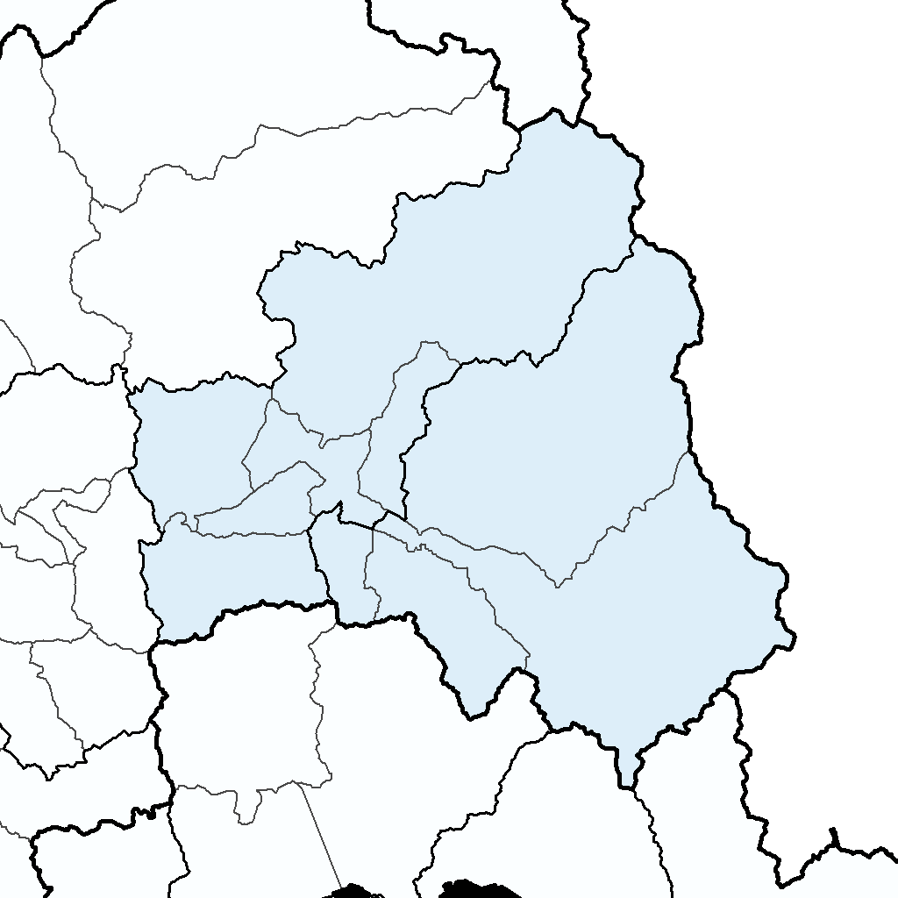
Calle
Larga
Rinconada
Llay Llay
Catemu
San Felipe
Los Andes
Putaendo
San Esteban
Panquehue
Santa
María
Santiago
Valparaíso
Región de
Coquimbo
Región de
O’Higgins
Mapa 2. Comarca del Aconcagua (San Felipe – Los Andes)

M3
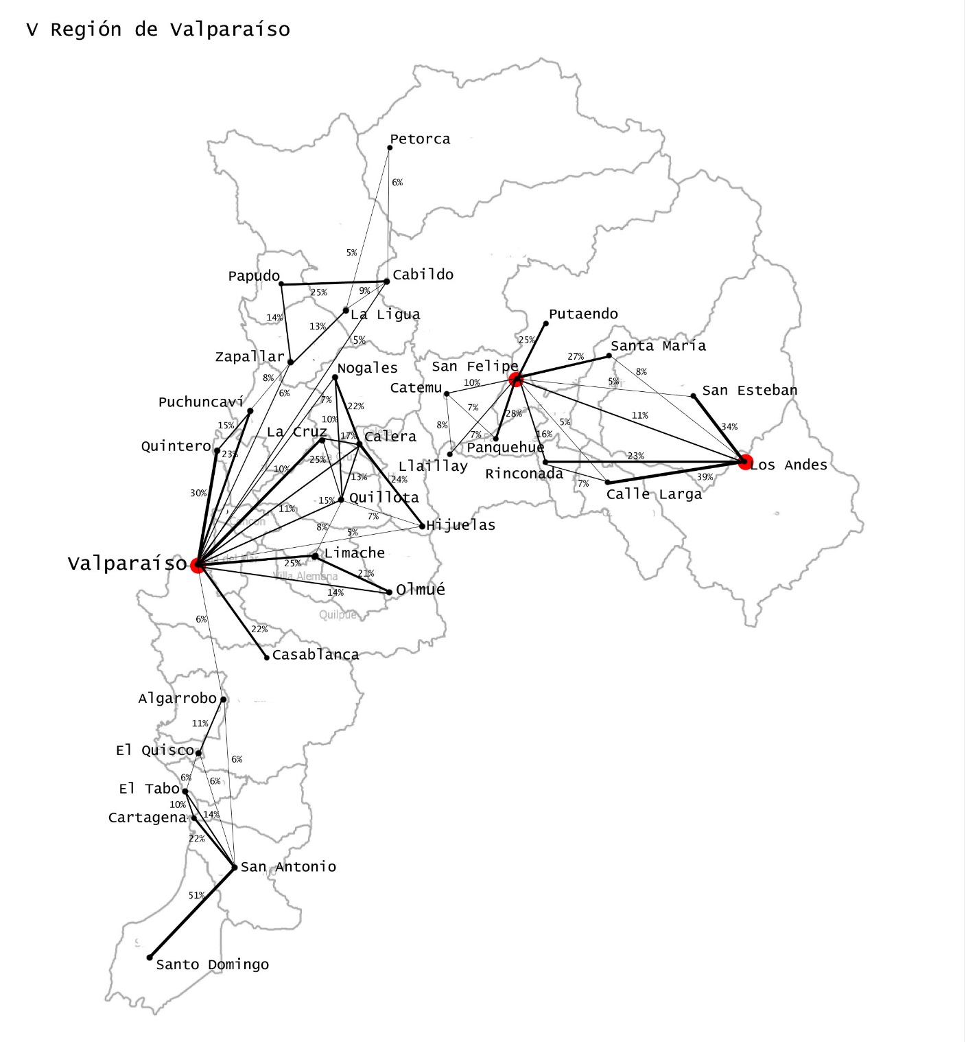
Mapa 3. Región de Valparaíso y Comarca del Aconcagua, 2009. Intensidad de los flujos demográficos intercomunales
Fuente: Elaboración propia con base en datos tomados de CASEN, 2009.
Región de
Valparaíso
Comarca del Aconcagua

G3
Población Región de Valparaíso, por grandes zonas
 |  |  |  |  |  |  |  |  | Población Miles
 | Región | ZMVALPO | ACONCAGUA | Resto |  | Región Valparaíso | ACONCAGUA |  | Aconcagua
1907 | 408861 | 203146 | 75,777 | 129,938 |  |  |  | 1907 | 76
1920 | 440746 | 239100 | 76,407 | 125,239 | 1907-1920 | 1.1% | 0.1% | 1920 | 76
1930 | 478557 | 266563 | 83,227 | 128,767 | 1920-1930 | 0.8% | 0.9% | 1930 | 83
1940 | 577681 | 309990 | 93,375 | 174,316 | 1930-1940 | 1.9% | 1.2% | 1940 | 93
1952 | 677487 | 355875 | 105,234 | 216,378 | 1940-1952 | 1.3% | 1.0% | 1952 | 105
1960 | 824936 | 448366 | 114,126 | 262,444 | 1952-1960 | 2.0% | 0.8% | 1960 | 114
1970 | 973988 | 539178 | 132,889 | 301,921 | 1960-1970 | 1.7% | 1.5% | 1970 | 133
1982 | 1210077 | 678822 | 165,160 | 366,095 | 1970-1982 | 1.8% | 1.8% | 1982 | 165
1992 | 1384336 | 762918 | 193,968 | 427,450 | 1982-1992 | 1.3% | 1.6% | 1992 | 194
2002 | 1539852 | 819387 | 223,594 | 496,871 | 1992-2002 | 1.1% | 1.4% | 2002 | 224
2012 | 1795765 | 921,751 | 268,392 | 605,622 | 2002-2012 | 1.5% | 1.8% | 2012 | 268

Gráfica 3. Región de Valparaíso y Comarca del Aconcagua. Población (miles de personas) y tasa de crecimiento anual (%)

Población (miles de personas)
Tasa de crecimiento demográfico

Fuentes: Estimaciones con base en Censos de Ponlacion, y Proyecciones de Población INE-CELADE

G4
COMARCA SAN FELIPE - LOS ANDES
Población según tamaño de la Localidad
Fuentes: Censos de población.

 | Ciudades (San Felipe, Los Andes, Layllay) | Pueblos (Mayores de 2 mil htes.) | Localidades Rurales (menos 2 mil htes.) | TOTAL |  |  |  |  | Ciudades (San Felipe, Los Andes, Layllay) | Pueblos (Mayores de 2 mil htes.) | Localidades Rurales (menos 2 mil htes.)
1907 | 22,509 | 3,937 | 49,331 | 75,777 |  | cds | pbl | rur | 23 | 4 | 49
1920 | 24,927 | 3,383 | 48,097 | 76,407 | 1920 | 0.8% | -1.2% | -0.2% | 25 | 3 | 48
1930 | 28,605 | 2,972 | 51,650 | 83,227 | 1930 | 1.4% | -1.3% | 0.7% | 29 | 3 | 52
1940 | 31,105 | 4,067 | 58,203 | 93,375 | 1940 | 0.8% | 3.1% | 1.2% | 31 | 4 | 58
1952 | 41,421 | 7,681 | 56,132 | 105,234 | 1952 | 2.4% | 5.3% | -0.3% | 41 | 8 | 56
1960 | 47,688 | 14,181 | 52,257 | 114,126 | 1960 | 1.4% | 6.1% | -0.7% | 48 | 14 | 52
1970 | 60,371 | 16,993 | 55,525 | 132,889 | 1970 | 2.4% | 1.8% | 0.6% | 60 | 17 | 56
1982 | 81,270 | 24,350 | 59,540 | 165,160 | 1982 | 2.5% | 3.0% | 0.6% | 81 | 24 | 60
1992 | 101,769 | 38,916 | 53,283 | 193,968 | 1992 | 2.2% | 4.7% | -1.1% | 102 | 39 | 53
2002 | 124,359 | 47,058 | 52,177 | 223,594 | 2002 | 2.0% | 1.9% | -0.2% | 124 | 47 | 52
2009 | 151,563 | 50,332 | 57,892 | 259,787 |  | 2.8% | 1.0% | 1.5% | 152 | 50 | 58

Gráfica 4. Comarca del Aconcagua. 1907-2009. Población según tipo de localidades (miles de personas)

Fuente: estimaciones propias con base en Censos de población, y CASEN, 2009

G5
 |  |  |  |  | Sectores no Minería
 | PIB por Sectores |  | PIB por Sectores |  | PIB 2009 | PIB 2009
MINERIA | 683038 | Otros Sectores | 652037 | Agrario | 147533 | 23%
SRV. SOC | 127512 | Minería | 683038 | Servs. Sociales | 127512 | 20%
TyC | 112872 |  | 1335075 | Transp. y Comun. | 112872 | 17%
CONSTR. | 91090 |  |  | Construcción | 91090 | 14%
AGROPEC. | 78088 |  |  | Comercio | 67383 | 10%
AGROIND. | 69445 |  |  | Ind. No Agraria | 46627 | 7%
COMERCIO | 67383 |  |  | Servs. Personales | 36433 | 6%
IND. MANUF. | 46627 |  |  | Servs. Finz. y Empr. | 22517 | 3%
SRV. PERS | 36433 |  |  | Electric., Gas y Agua | 70 | 0%
SRV. FNZ-EMP | 22517 |  |  |  | 652037
EGA | 70 | 652037
 | 1335075

Gráfica 5. Comarca del Aconcagua, 2009. Composición del PIB por sector de actividad económica

PIB sectores no Minería

Fuentes: Estimaciones propias con base en estimaciones y cálculo del PIB comunal tomados de Canales, 2015.

M4
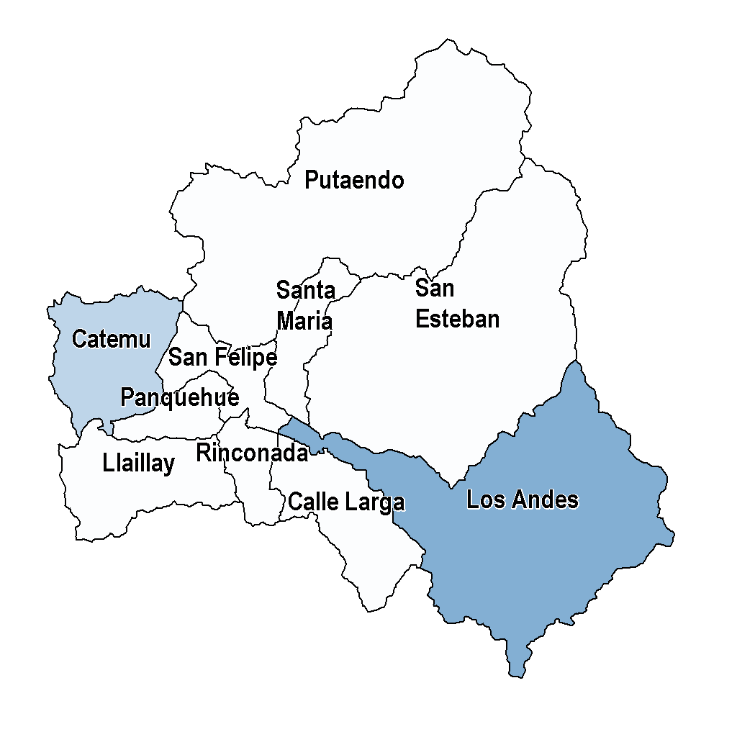
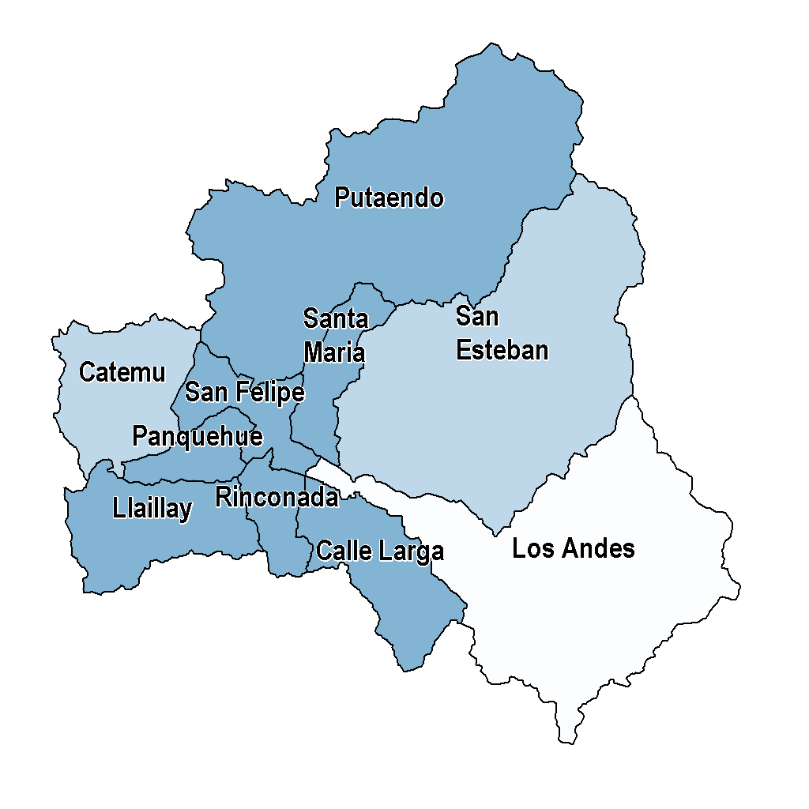
Mapa 4. Comarca del Aconcagua, 2009. Comunas según su principal especialización económico-productiva, minera y agraria
Fuente: : Estimaciones propias con base en estimaciones y cálculo del PIB comunal tomados de Canales, 2015.
Agrario (Agropecuario y Agroindustrial)
Minería
Muy alta especialización (> 1.50)
Alta especialización (> 1.25)
Sin especialización
Muy alta especialización (> 1.50)
Alta especialización (> 1.25)
Sin especialización

G6
 | 1982 | SFLA | Nacional | 2009 | SFLA | Nacional
 | Producción | 21605 | 1148974 | Producción | 41740 | 2163827
 | Servicios | 10805 | 1013026 | Servicios | 26029 | 2397896
 | Comercio | 6694 | 450274 | Comercio | 22073 | 1407936
 | Otros (TyC, EGA) | 2821 | 195156 | Otros (TyC, EGA) | 8172 | 573784
 |  | 41925 | 2807430 |  | 98014 | 6543443

 | Producción | 21832 | 1169903 | Producción | 42457 | 2214230
 | Servicios | 10805 | 1013026 | Servicios | 26029 | 2397896
 | Comercio | 9288 | 624501 | Comercio | 29528 | 1931317
 |  |  |  |  | 98014 | 6543443

 |  | SFLA | NACIONAL |  | SFLA | Nacional
 | Producción | 3.5% | 3.3% | Producción | 43% | 33%
 | Servicios | 5.2% | 5.1% | Servicios | 27% | 37%
 | Comercio | 8.5% | 7.9% | Comercio | 23% | 22%
 | Otros (TyC, EGA) | 7.0% | 7.2% | Otros (TyC, EGA) | 8% | 9%
 |  | 5.0% | 4.9%

 |  | SFLA | Nacional |  | SFLA | Nacional
 | Producción | 3.5% | 3.3% | Producción | 43% | 34%
 | Servicios | 5.2% | 5.1% | Servicios | 27% | 37%
 | Comercio | 8.1% | 7.8% | Comercio | 30% | 30%

 |  | Fuerza de Trabajo
Aconcagua | Producción | 43%
 | Servicios | 27%
 | Comercio | 30%

Nacional | Producción | 34%
 | Servicios | 37%
 | Comercio | 30%

Gráfica 6. Chile, 2009. Distribución de la Fuerza de Trabajo Ocupada según grandes sectores económicos.

 | Fuerza de Trabajo
Producción | 43%
Servicios | 27%
Comercio | 30%
Producción | 34%
Servicios | 37%
Comercio | 30%

Fuente: Estimaciones propias con base en CASEN, 2009.

G7
1982 | SFLA | NAC |  | 2009 | SFLA | NACIONAL
10,00 Silvoagropecuario | 13982 | 568057 |  | 10,00 Silvoagropecuario | 21281 | 709032
20,00 Mineria | 2025 | 62992 |  | 20,00 Mineria | 5439 | 139653
31,00 Agroindustria | 1922 | 90243 |  | 31,00 Agroindustria | 5445 | 282440
32,00 Manufactura | 2010 | 294123 |  | 32,00 Manufactura | 2951 | 452807
40,00 EGA | 227 | 20929 |  | 40,00 EGA | 717 | 50403
50,00 Construccion | 1666 | 133559 |  | 50,00 Construccion | 6624 | 579895
 | 1982-2009
 | SFLA | NAC
10,00 Silvoagropecuario | 1.9% | 0.9%
20,00 Mineria | 6.2% | 4.5%
31,00 Agroindustria | 6.8% | 7.9%
32,00 Manufactura | 1.7% | 2.0%

1982 | SFLA | NAC |  | 2009 | SFLA | NACIONAL
AGRARIO | 15904 | 658300 |  |  | 26726 | 991472
MINERO | 2025 | 62992 |  |  | 5439 | 139653
OTRO | 3903 | 448611 |  |  | 10292 | 1083105

 | Aconcagua | Nacional
AGRARIO | 2.5% | 1.9% | 0.6%
MINERO | 6.2% | 4.5% | 1.7%
OTRO | 6.1% | 5.2% | 0.8%

Gráfica 7. Chile, 1982-2009. Tasa de crecimiento anual de la Ocupación según grandes sectores productivos

Fuentes: Estimaciones propias con base en Censo de Población y Vivienda, 1982 y CASEN 2009

G8
 | PIB | OCUPADOS
10,00 Silvoagropecuario | 78088 | 21281 | 3.7 |  | PIB | OCUPACION | PIB | OCUPACION
20,00 Mineria | 683038 | 5439 | 125.6 | Valor PMe Alto | 683038 | 5439 | 51.2% | 5.5%
31,00 Agroindustria | 69445 | 5445 | 12.8 | Valor PMe Medio | 342551 | 24552 | 25.7% | 25.0%
32,00 Manufactura | 46627 | 2951 | 15.8 | Valor PMe Bajo | 309486 | 68023 | 23.2% | 69.4%
40,00 EGA | 70 | 717 | 0.1 |  | 1335075 | 98014 | 1 | 1
50,00 Construccion | 91090 | 6624 | 13.8
60,00 Comercio | 67383 | 22073 | 3.1
70,00 Transporte comunicacion | 112872 | 7455 | 15.1
80,00 Servs Finz Emp | 22517 | 2077 | 10.8
91,00 Servs Sociales | 127512 | 16105 | 7.9
92,00 Servs Personales | 36433 | 7847 | 4.6
 | 1335075 | 98014 | 13.6
Gráfica 8. Comarca del Aconcagua, 2009. Distribución del Producto Interno Bruto y del Empleo, según sectores económicos, clasificados según el valor del producto medio del trabajador

Fuentes: : Estimaciones propias con base en CSEN, 2009, y estimaciones y cálculo del PIB comunal tomados de Canales, 2015.

G9
POBLACIÓN OCUPADA SEGÚN PRINCIPALES SECTORES Y QUINTIELES DE REMUNERACIONES

 | 1er Q | 2do Q | 3er Q | 4to Q | 5to Q | TOTAL
Minería | 289 | 295 | 364 | 1760 | 2529 | 5237
Comercio | 5089 | 3184 | 4734 | 4422 | 3436 | 20865
Serv. Sociales | 2725 | 1420 | 2995 | 3674 | 5156 | 15970
Agropecuario y Agroindustrial | 7182 | 8492 | 6327 | 2792 | 1466 | 26259
Otros | 6146 | 3502 | 5316 | 6003 | 6155 | 27122
TOTAL | 21431 | 16893 | 19736 | 18651 | 18742 | 95453

 | 1er Q | 2do Q | 3er Q | 4to Q | 5to Q | TOTAL
Minería | 6% | 6% | 7% | 34% | 48% | 100%
Comercio | 24% | 15% | 23% | 21% | 16% | 100%
Serv. Sociales | 17% | 9% | 19% | 23% | 32% | 100%
Agropecuario y Agroindustrial | 27% | 32% | 24% | 11% | 6% | 100%

Gráfica 9. Comarca del Aconcagua, 2009. Distribucion de la población ocupada por quintiles de remuneraciones laborales, según principales sectores económicos

Fuentes: Estimaciones propias con base en CASEN, 2009

G10
INGRESOS AUTONOMOS POR COMUNA

 |  | POB | YAUT | Ypc
5301 | Los Andes | 73725 | 20,989,975,810 | 284706
5303 | Rinconada | 7777 | 1,473,866,011 | 189516
5302 | Calle Larga | 10409 | 1,772,040,684 | 170241
5701 | San Felipe | 75749 | 12,530,440,690 | 165421
5304 | San Esteban | 17049 | 2,719,743,833 | 159525
5706 | Santa María | 14297 | 2,100,846,313 | 146943
5705 | Putaendo | 16759 | 2,401,845,775 | 143317
5704 | Panquehue | 7403 | 978,585,153 | 132188
5702 | Catemu | 13255 | 1,564,788,393 | 118053
5703 | Llayllay | 23364 | 2,737,740,371 | 117178
 |  | 259787 | 49,269,873,033 | 189655
 |  | 186062 | 28,279,897,223 | 151992

 |  | Comuna | Brecha respecto a Los Andes
5303 | Rinconada | 1.5 | -50%
5302 | Calle Larga | 1.7 | -67%
5701 | San Felipe | 1.7 | -72%
5304 | San Esteban | 1.8 | -78%
5706 | Santa María | 1.9 | -94%
5705 | Putaendo | 2.0 | -99%
5704 | Panquehue | 2.2 | -115%
5702 | Catemu | 2.4 | -141%
5703 | Llayllay | 2.4 | -143%
5301 | Los Andes | 1.0 | 100%
 |  | 1.9

Gráfica 10. Comarca del Aconcagua, 2009. Brecha intercomunal del ingreso percápita, medida como la proporción en que el ingreso per cápita de Los Andes supera al de las demás comunas

Fuentes: Estimaciones propias con base en CASEN, 2009

